制作报价
委托单位 |  | 康辉国旅
委 托 项 目 |  | Theme 主题：汽车之家武夷山会议
时间/地点 |  | Event Date 活动日期: 2019年5月16日 |  |  |  | Venue 地点: 武夷山
承接单位 |  | Company 公司: 厦门幕厚文化传播有限公司
序号 No | 内容 Item | 规格尺寸及材质详细描述 Specification Descriptions | 单位 Unit | 数量 Qty | 场次 Days | 单价 Unit Price | 共计 Quotation | 备注
A | 制作部分
1 | 签到处 | 主题背板+立体字背板，双面异形木作制作+高清写真+木框装饰 | 项 | 1 | 1 | 18500 | 18500 | 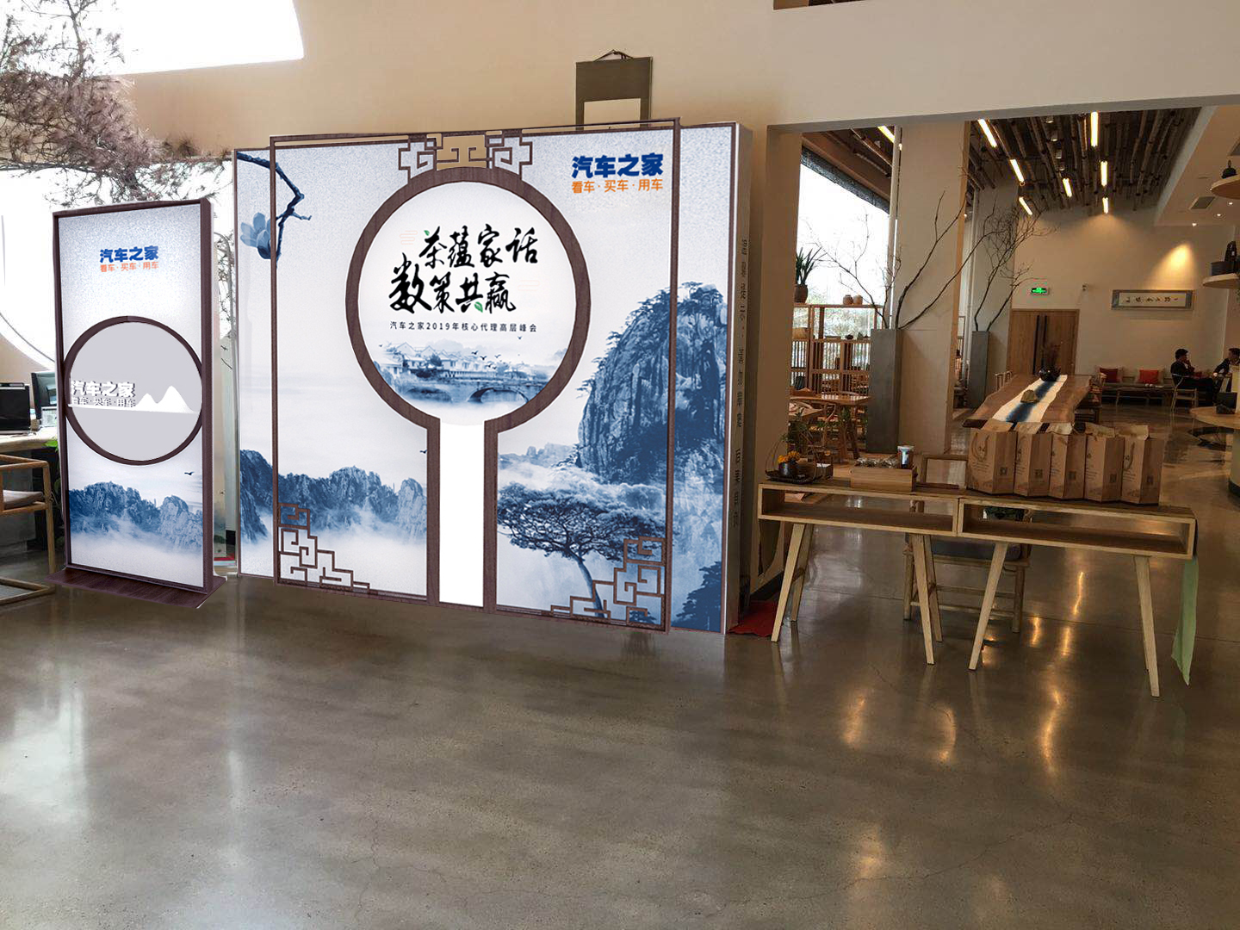
2 | 指示看板 | 双面异形木作制作+高清写真+木框装饰 | 项 | 3 | 1 | 2000 | 6000
3 | 屏风制作 | 双面异形木作制作+高清写真+木框装饰 | 项 | 1 | 1 | 20000 | 20000
 | 制作部分小计 |  |  |  |  |  | 44500
B | 其他部分
1 | 制作运费 | 厦门-福武夷山，4.2米货车1部，3米小货车1部 | 趟 | 2 | 1 | 7000 | 14000 | 实报实销
2 | 人员差旅 | 10人次4天3夜 | 项 | 1 | 1 | 15000 | 15000
 | 其他部分小计 |  |  |  |  |  | 29000

费用总计（不含税） |  |  |  |  |  |  | 73500 | 单位：人民币，元，以下适用
含税总价（6%） |  |  |  |  |  |  | 77910

